Sheet1
 | 실행 위치 | 명령어 참조 | comment
 | pc | C:\Work\tom\python_project\enntools_rel\enntools_rel_7_10_8_31_image | docker 이미지 저장
 | pc | C:\Work\tom\python_project\enntools_rel\test_model_repo | 검증 모델 및 추후 container와 공유할 폴더
 | pc | docker desktop 실행
 | pc | wsl 실행
 | wsl | /mnt/c/Work/tom/python_project/enntools_rel/enntools_rel_7_10_8_31_image | docker 이미지 저장된 디렉토리로 이동
 | wsl | docker load -i enntools-rel_7.10.8.31.image | docker 이미지 로딩 (용량이 커 다소 시간이 소요 됨) * 정상 완료되면 메시지에 성공했다는 안내 출력 됨
 | wsl | docker run -it --gpus all --name enntools_rel_7_10_8_31_container -v /mnt/c/Work/tom/python_project/ai_studio_verifier/ai_studio_2_x/test_model_repo:/workspace ubuntu-22.04/enntools-rel:7.10.8.31 [옵션 추가] >> docker run -it --security-opt seccomp:unconfined --cap-add=ALL --privileged --net host --ipc host -v /mnt/c/Work/tom/python_project/exynos_ai_studio_verifier/ai_studio_2_x/test_model_repo://home/user/enntools-workspace/ -v /etc/timezone:/etc/timezone -w /home/user/ --name enntools_rel_5_34_7_2_container ubuntu-18.04/enntools-rel:5.34.7.2 | container 생성 및 실행
솔루션 1 |  | - 동일 이름의 컨테이너가 이미 만들어져 있다면 생성 fail 발생 함. 이 경우 container 이름을 다른 것으로 하던가 아니면 기존 container를 삭제 함 : docker rm 삭제할 container 이름 (ex: docker rm enntools_rel_7_10_8_31_container) | container 정보 보기 : docker ps * 순수 containerID만 추출: docker ps -q
 |  | - 삭제 할 때 running중이라면 running 중인 container의 멈춤 : docker stop 멈출 container ID
 |  | - 생성된 container 재 진입하기 : docker exec -it container ID /bin/bash
 | wsl에서 직접 실행 방법 1. | docker exec -it container ID /bin/bash -c "mkdir -p my_workspace && cp -r /workspace/* my_workspace/" | container에 모델 올려 놓고 enntools 실행할 폴더 (my_workspace) 생성과 pc와 공유된 (평가할 모델이있는: workspace) 폴더에서 my_workspace로 모델을 복사한 후 해당 위치에서 enntools를 실행하겠다는 의미
 |  | docker exec -it container ID /bin/bash -c "cd my_workspace/squeezenet1.1-7 && enntools init > init.log" | my_workspace 아래 squeezenet 폴더가 있고 해당 폴더 아래는 폴더명과 동일한 평가 모델이 있음. 해당 위치에서 enntools 실행해서 로그저장 하겠음. 주의 할 것은 모델 명과 모델이 위치한 폴더명은 반드시 동일 해야 함
 |  | docker exec -it container ID /bin/bash -c "cp -r my_workspace/squeezenet1.1-7 /workspace" | 평가 결과를 다시 workspace로 복사하면 이제 윈도우 로컬 PC에서 해당 데이터 확인 가능 함

 | cotainer에서 직접 실행 방법 2. | mkdir my_workspace
 |  | cp -r /workspace my_workspace.
 |  | cd my_workspace
 |  | enntools init

솔루션 2 |  | 굳이 /mnt아래로 이동해서 폴더 만들고 workspace의 모델을 볷사하고 수행하고 다시 workspace에 넘겨 PC로 이동하는 과정을 생략할 수 있음. 즉 WSL 터미널에서 /workspace에 접근해서 평가 실행 docker exec -it [docker container id] or [docker container name] /bin/bash -c "cd /workspace/squeezenet1.1-7 && enntools conversion > conversion.log"

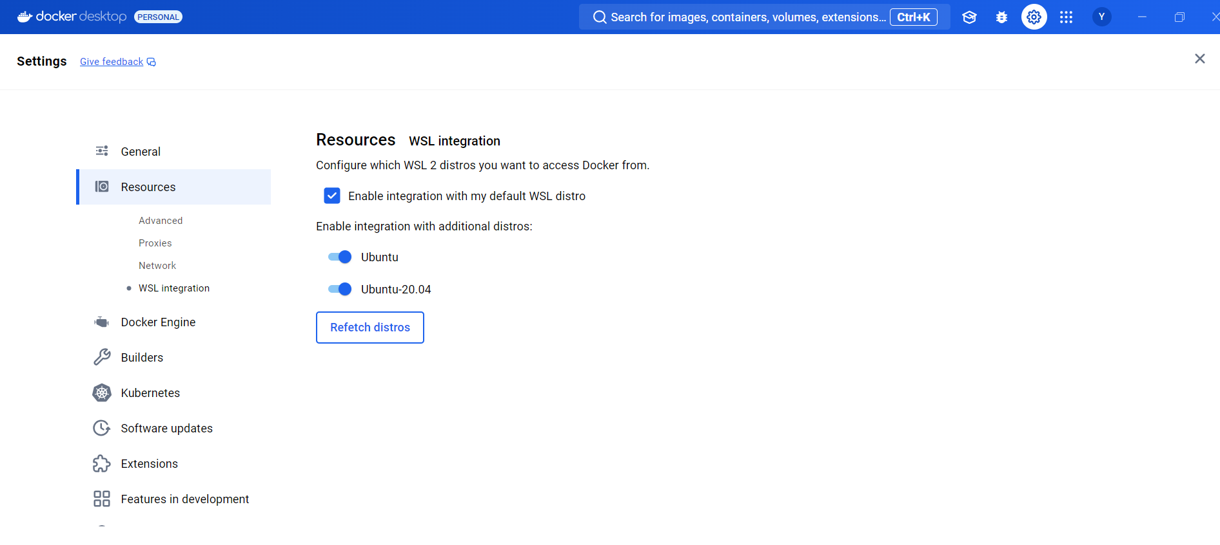
환경 셋업 | docker desktop

